Blad1
 |  | Hoogwaardige Glijlagerscharnier

Omschrijving
Stiletto 3 knoops glijlagerscharnier, ronde hoek, gegalvaniseerd, onderhoudsvrije zelfsmerende kunststof lagers, gezet, zonder veiligheidspen, SKG ***

Productgroep |  |  |  |  |  |  |  |  |  |  |  | Artikelnummer
1066 |  |  |  |  |  |  |  |  |  |  |  | 1067.20.089K

Foto |  |  |  |  |  |  |  |  |  |  |  | Technische tekening
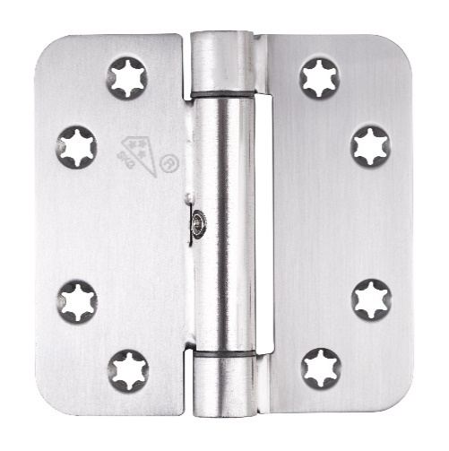 |  |  |  |  |  |  |  |  |  |  |  | 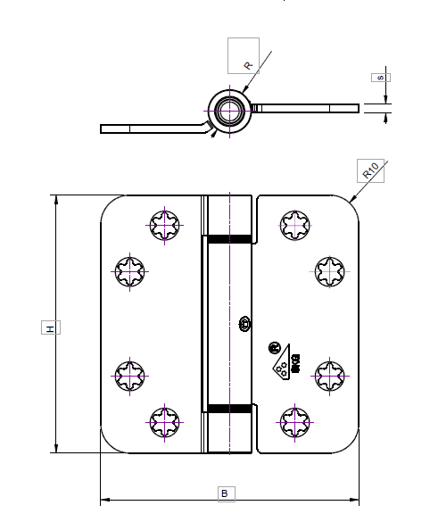 |  |  |  |  |  |  |  | ($O$8;'[Stamkaart producten.xlsx]hout'!

Toepassingsgebied |  |  |  |  |  |  |  |  |  |  |  | Producteigenschappen

Ramen en Deuren |  |  |  |  |  |  |  |  |  |  |  | SKG***/SKH ZONDER DIEVENPEN
 |  |  |  |  |  |  |  |  |  |  |  | Gepatenteerd bevestigingssysteem
Technische gegevens |  |  |  |  |  |  |  |  |  |  |  | Gelaste knoop
 |  |  |  |  |  |  |  |  |  |  |  | Geluidsloos en onderhoudsarm door zelfsmerende kunststof glijlagers
Materiaal |  |  |  |  |  |  |  |  |  |  |  | Draairichting universeel, links/rechts toepasbaar
Scharnier |  |  | Staal |  |  |  |  |  |  |  |  | Toepasbaar voor binnen- en buitendeuren
Oppervlakte |  |  | Gegalvaniseerd |  |  |  |  |  |  |  |  | Stervormige schroefgaten ter voorkoming van afbreken van schroefkoppen
Lagering |  |  | Onderhoudsvrije zelfsmerende Kunststof lagers |  |  |  |  |  |  |  |  | Platkop
Bladvorm |  |  | Ronde hoek |  |  |  |  |  |  |  |  | Gezet
Pen |  |  | Gehard Staal |  |  |  |  |  |  |  |  | Met een losse pen
Gewicht |  |  | 0.278 | kg
VPE |  |  | 10 | stuks

Maatvoeringen |  |  |  |  |  |  |  |  |  |  |  | Draagvermogen

H |  | B |  | s |  | R |  | d |  | rd |  | Aantal scharnieren per deur |  |  | 3 |  | 4
89 | mm | 89 | mm | 3 | mm | 14 | mm | 7 | mm | 5 | mm | Deurgewicht |  |  | 180 | kg | 150 | kg

Certificaten |  |  |  |  |  |  |  |  |  |  |  | Montage voorschriften
 |  |  |  |  |  |  |  |  |  |  |  | Te gebruiken schroeven
SKG |  | 426.643.03 |  |  |  |  |  |  |  |  |  | Aantal |  | 8 | stuks
CE norm |  |  |  |  |  |  |  |  |  |  |  | Maat | Ø | 4.5*40 | mm
 |  |  |  |  |  |  |  |  |  |  |  | Kwaliteit |  | SKH gecertificeeerd
 |  |  |  |  |  |  |  |  |  |  |  | Montageplaats |  | Deuren volgens BRL 0803
 |  |  |  |  |  |  |  |  |  |  |  | Montagehandleiding

Onderdelen
Pen |  | 112723 |  |  |  |  |  |  |  |  | 152
Knop |  |  |  |  |  |  |  |  |  |  | 154
Lagers |  | 112724 |  |  |  |  |  |  |  |  | 155 |  |  |  |  |  |  |  | zoeken tussen 155 156 ern 156
Ring |  |  |  |  |  |  |  |  |  |  | 158 |  |  |  |  |  |  |  | waar data staat vermelden
Imbus |  | 101227 |  |  |  |  |  |  |  |  | 159

 |  |  |  |  |  | www.citgeztrading.nl |  |  |  |  |  |  |  |  | CHARMAG SA
 |  |  |  |  |  | info@citgeztrading.nl|085-060 20 01 |  |  |  |  |  |  |  |  | Route de Lully 2
 |  |  |  |  |  |  |  |  |  |  |  |  |  |  | 1470 Estavayer-le-Lac, Suisse

